상품제안서
등산모자 NS1070 | 상품코드: S19060

 |  |  |  |  |  |  | 02-713-8555 | www.synergygift.co.kr
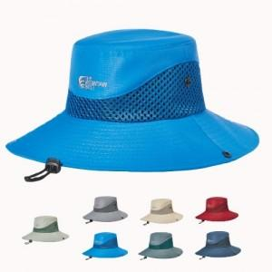

【상세/제작정보】 | <p>★100개 이상 주문 시 정면 자수 변경가능★&nbsp;</p><p>&nbsp;</p><p>자수인쇄는 문구 6글자 / 6cm 기본금액, 문구추가 외 복잡할 시 금액이 올라갈 수 있음&nbsp;</p>

【인쇄/포장옵션】 | 실크, 자수 / 포장불가능

【공급단가】 | 수량 | 50~ | 100~ | 500~ | 1,000~ | 2,000~
*VAT별도 | 단가 | 13,500원 | 13,000원 | 12,500원 | 12,000원 | 11,700원

【상품 URL】 | https://www.synergygift.co.kr:443/src/goods_detail.php?gdno=5194

